가비아
○ 가비아 상세(총 11건)
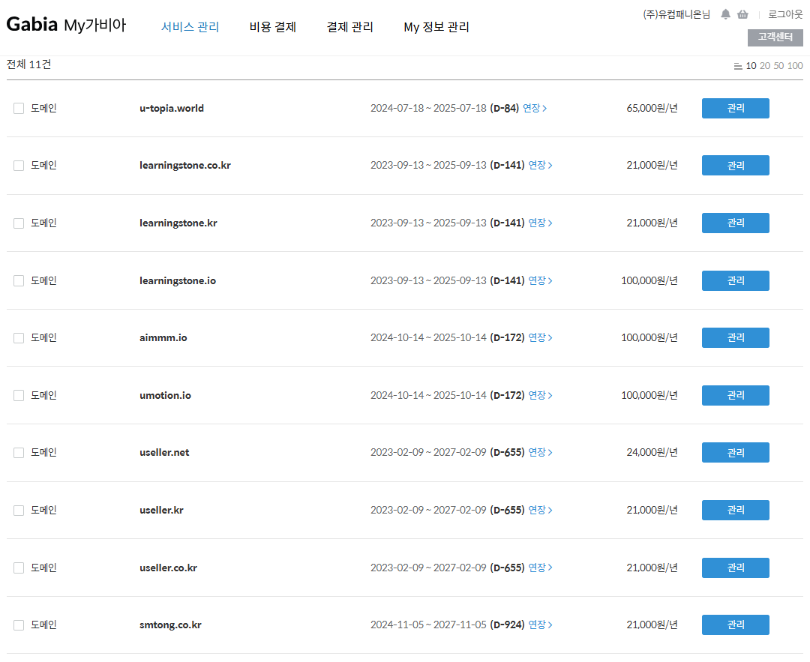

 | 11건.

